Sheet1
* 모든 럭키 박스에서 각 구성품들 별 확률은 모두 동일함.

스쿨룩 원피스 럭키 박스 | 외형 | 빈지티 진 럭키 박스 | 외형 | 라인 니트 럭키 박스 | 외형 | 빈티지 진 럭키 박스 | 외형 |  | 매력 폭발 시스루 셔츠 럭키 박스 | 외형
스쿨 룩 원피스 블랙 (F) |  | 빈티지 블랙 진 (F) |  | 라인 니트 블랙 (F) |  | 빈티지 블랙 진 (M) |  |  | 매력 폭발 시스루 셔츠 화이트 (M)

스쿨룩 원피스 화이트 (F) |  | 빈티지 화이트 진 (F) |  | 라인 니트 화이트 (F) |  | 빈티지 화이트 진 (M) |  |  | 매력 폭발 시스루 셔츠 블랙 (M)

 |  | 빈티지 네이비 진 (F) |  | 라인 니트 핑크 (F) |  | 빈티지 네이비 진 (M) |  |  | 매력 폭발 시스루 셔츠 레드 (M)
스쿨룩 원피스 베이비 핑크 (F)

 |  | 빈티지 블루 진 (F)
 |  |  |  | 라인 니트 네이비 (F) |  | 빈티지 블루 진 (M) |  |  | 매력 폭발 시스루 셔츠 블루 (M)
스쿨룩 원피스 레드 (F)

 |  |  |  |  |  |  |  |  | 매력 폭발 시스루 셔츠 브라운 (M)

 |  |  |  |  |  | 상남자의 라이더 자켓 럭키 박스 |  | 외형
라운드 골지 니트 원피스 럭키 박스 | 외형 |  |  |  |  | 상남자의 라이더 블랙 자켓
라운드 골지 니트 원피스 화이트

 |  |  |  |  |  |  |  |  | 스타일러스 가죽 베스트 럭키박스 | 외형
 |  |  |  |  |  |  |  |  | 스타일러스 가죽 베스트 블랙 | 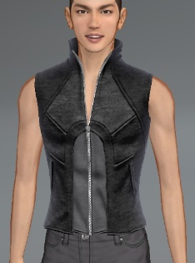
라운드 골지 니트 원피스 블랙 |  |  |  |  |  | 상남자의 라이더 화이트 자켓

라운드 골지 니트 원피스 레드 |  |  |  |  |  |  |  |  | 스타일러스 가죽 베스트 화이트 | 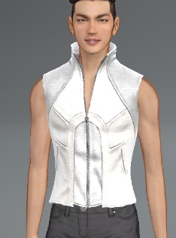
 |  |  |  |  |  | 상남자의 라이더 그레이 자켓

라운드 골지 니트 원피스 퍼플
 |  |  |  |  |  |  |  |  | 스타일러스 가죽 베스트 네이비 | 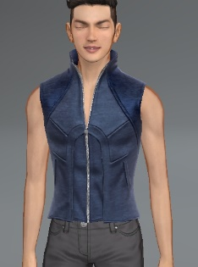
 |  |  |  |  |  | 상남자의 라이더 레드 자켓

라운드 골지 니트 원피스 네이비

 |  |  |  |  |  |  |  |  | 스타일러스 가죽 베스트 화이트&블랙 | 